List1
ORDER
ORDER_ID (PK) | 10 | 20 | 30 | 40 | 50
ORDER_DATE | 2020-10-31 | 2020-11-01 | 2020-11-02 | 2020-11-03 | 2020-11-04
TOTAL_PRICE | 60 | 45 | 132 | 22 | 32.5

PRODUCT
PRODUCT_ID (PK) | 1 | 6 | 2 | 3 | 4 | 5
DESCRIPTION | rohlik | houska | mleko | jogurt | tvaroh | brambory
PRICE | 3 | 3.5 | 22 | 10 | 20 | ?

ORDER_LINE | pozn.: vazební tabulka
FK_ORDER | 10 | 30 | 30 | 30 | 50 | 50 | 40 | 20
FK_PRODUCT | 1 | 1 | 4 | 3 | 1 | 6 | 2 | 3
ITEM_PRICE | 3 | 3.5 | 20 | 10 | 3 | 3.5 | 22 | 15
QUANTITY | 20 | 12 | 2 | 5 | 5 | 5 | 1 | 3

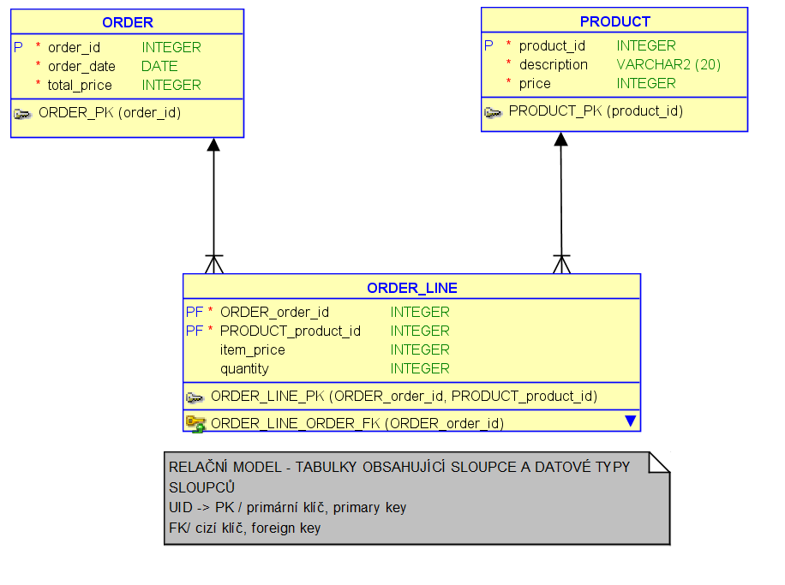
1. NF | Všechny atributy jsou jednoduché, tzn. neporušují tzv. atomicitu (jednoduchost, atribut není složený)
2. NF | Je splněná 1.NF a zároveň všechny neklíčové atributy jsou plně funkčně závislé na PK (UID).
3.NF | Je splněna 2.NF a zároveň neklíčové atributy jsou vzájemně nezávislé.

STAV PŘED TRANSFORMACÍ V JEDNOTLIVÝCH NORMÁLNÍCH FORMÁCH
ADRESA | ADRESA | ADRESA
adresa | město | ID_adresa (PK)
 | psc | město
 | ulice | psc
 | cp | ulice
 |  | cp
TRANSFORMACE
1.NF | 2.NF | 3.NF
adresa | město | ID_adresa (PK) | Když znám město znám PSČ? - ne
> dekompozice | psc | město | Když znám PSČ znám město? - ano |  |  | porušena 3.NF
město | ulice | psc | … | Relační model dat
psc | cp | ulice | …
ulice | ID_adresa (PK) | cp | X
cp |  |  | ADRESA | POSTA
 |  |  | ID_adresa (PK) | PSC (PK)
 |  |  | ulice | mesto
 |  |  | cp

